Solicitud gráfica
 | Área: | Ciencias Naturales |  |  | Fecha:
 | Grado: | 6 |  |  | 2015-11-02
 | Título del tema: | La nutrición de los seres vivos |  |  | ¿Cuaderno de estudio o recurso? | Recurso
 | Editor: | Diego Molina |  |  | Motor del recurso | F8

 | Código guión o recurso: | CN_06_04_REC130 | ← Para determinar este código, visite la hoja de Ayuda
 |  |  |  |  | ESPECIFICACIÓN DE ARCHIVOS A ENTREGAR
Núm. | Archivo Shutterstock o ruta en web | Imagen para: | Tipo | Ubicación de la imagen en el recurso F8 | Nombre imagen SMALL | Tamaño imagen SMALL | Nombre imagen ZOOM | Tamaño imagen ZOOM | Descripción | Observaciones
IMG01 | 239311687 | Recurso F8 | Ilustración | Contenido | CN_06_04_REC130_IMG01.jpg | 643 x 450 px |  |  | Transporte en membrana celular | 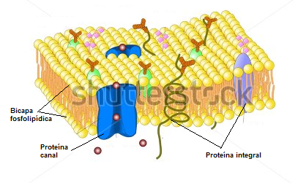 Eliminar las sigueintes palabras "Cell memebrane", "Glycoprotein", "Oligosaccharide", "Glycolipid". "ionic channel". Cambiar las palabras en inglés a español así: Protein complex: Proteína canal Alpha helix proteín: Proteína integral Integral proteín: Proteína integral Señalar la bicapa fosfolípidica como esta en la imagen.
IMG02 | https://commons.wikimedia.org/wiki/File:Scheme_simple_diffusion_in_cell_membrane-es.svg | Recurso F8 | Ilustración | Contenido | CN_06_04_REC130_IMG02.jpg | 643 x 450 px |  |  | Transporte pasivo: difusción simple | 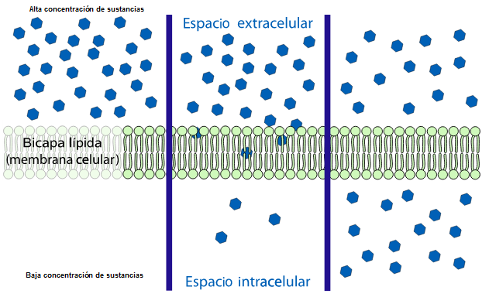 Borrar la palabra tiempo y la línea azul que está justo al lado. Cambiar la palabra lípida por lipídica. En la parte superior del lado izquierdo de la imagen incluir: Alta concentración de sustancias y en la parte inferior Baja concentración de sustancias, como se muestra en la imagen.
IMG03 | https://commons.wikimedia.org/wiki/File:Scheme_facilitated_diffusion_in_cell_membrane-es.svg?uselang=es | Recurso F8 | Ilustración | Contenido | CN_06_04_REC130_IMG03.jpg | 643 x 450 px |  |  | Transporte pasivo: difusión facilitada | Sin cambios
IMG04 | https://commons.wikimedia.org/wiki/File:Scheme_sodium-potassium_pump-gl.svg | Recurso F8 | Ilustración | Contenido | CN_06_04_REC130_IMG04.jpg | 643 x 450 px |  |  | Transporte activo (bomba de sodio-potasio) | Sin cambios

